🔍 Nostradamus Vorschau
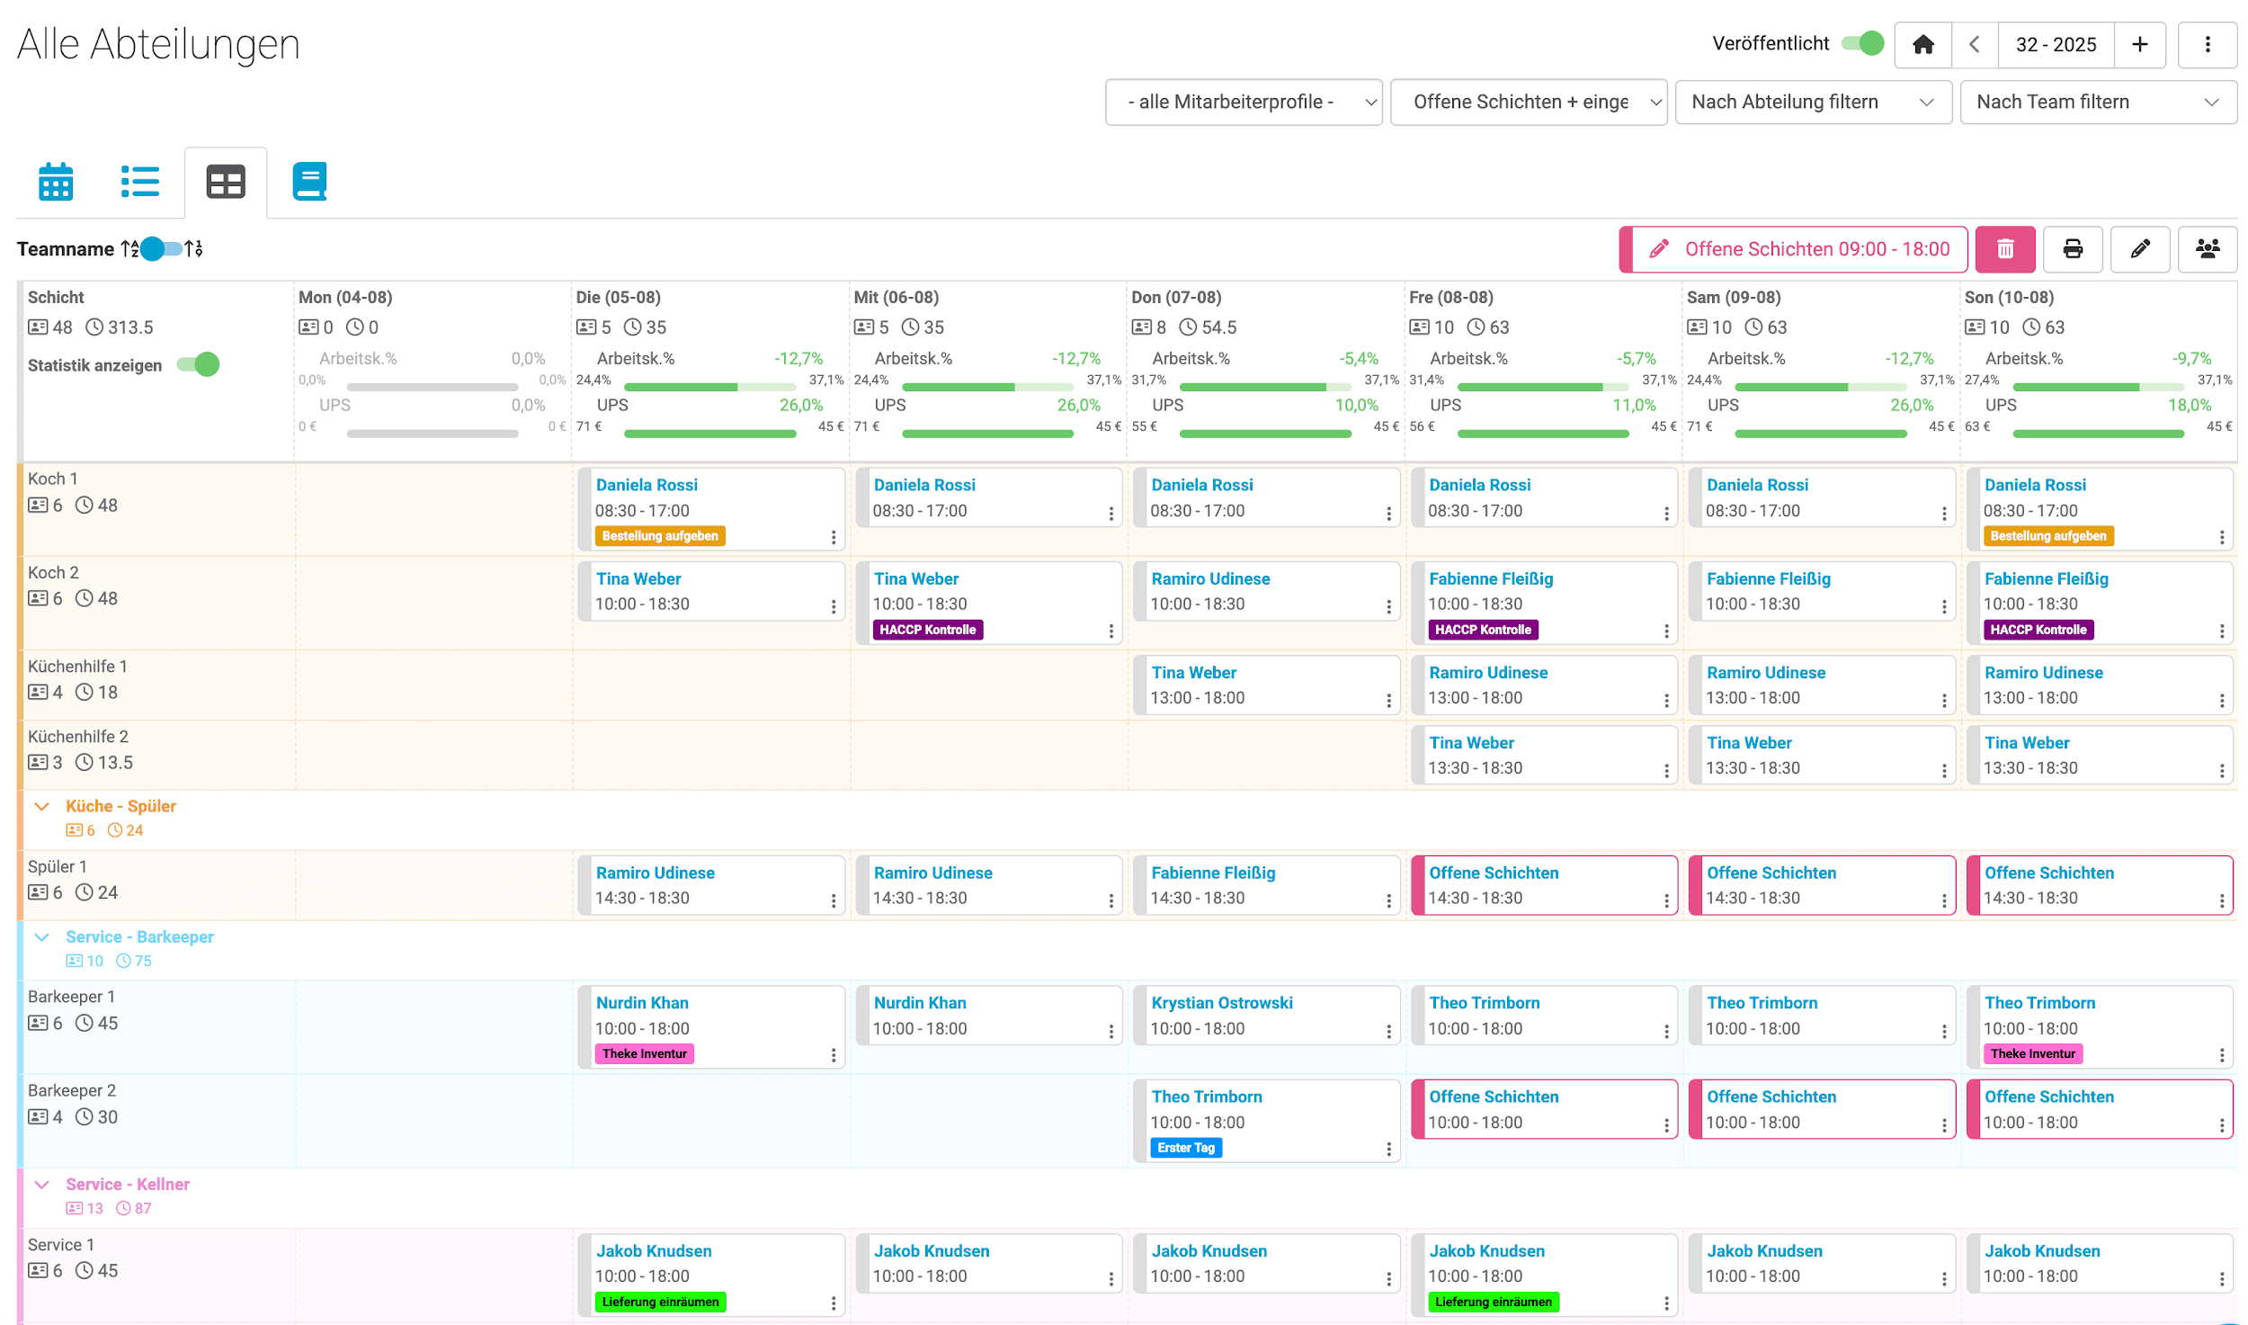
Professionelle und moderne Dienstplanung
mit Nostradamus

 | Kostenfreie Demo anfordern

